윤지
1. 선정 이유
 | 1. 갤러리 소스들의 디자인이 마음에 들었으나, 예약을 할 수 있는 시스템이 없어서 추가하여 리뉴얼 하게 되었다.
 | 2. 메인페이지의 단순함. 메인이 되는 전시의 임팩트 부족. 갤러리의 아이덴테티 부족
 | 3. 정보의 가독성 부족(폰트크기 작음, 무분별한 정보나열)

2. 리뉴얼 팀
 | 성격: | 메인 페이지는 심플하고 작품에 대한 간략한 정보가 있다. 작품 전시 사진 외에 컬러는 사용하지 않았으며 폰트는 깔끔하지만 크기를 줄였고 작품 설명은 길게 작성하여 밑에 작가의 전시 사진들과 전시회장 사진을 배치하였다.

 | 특징: | 작품 사진은 길게 가로로 나열 하여 슬라이드 형식으로 만들었다. 작품설명과 사진은 아래로 스크롤을 내리면 떠오르게 하는 방식
 |  | 개인 작가들을 위한 갤러리대여, 전시홍보 및 설명

 | 타깃: | 개인전을 위한 갤러리를 찾는 작가. 또는 전시 작품을 구매하기 위한 사람들을 위한 사이트(30~40대 여성)

 | 단점: | 디자인- | 단순한 폰트와 작은 크기로 가독성이 떨어지며 작품사진 외의 컬러감을 전혀 사용하지 않아 갤러리의 분위기나 정체성을 살리지 못했다. 작품의 사진이나 갤러리 내부의 사진 보다 긴 설명을 제일 위에 배치하여 작품에 대한 흥미가 떨어진다.

 |  | 예약관련- | 웹사이트 내부에 예약과 관련된 정보와 시스템이 없고 외부 사이트(네이버 예약)만을 이용하여 예약할 수 있어 경로를 찾기가 어렵다.

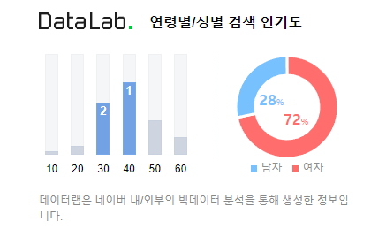
3. 경쟁사 앱 분석
 |  | 뮤지엄 라이어

 |  | 성격- | 메인에는 전시중인 작품 중의 포스터를 이용해 간략한 정보를 배치하였고 설명과 사진에 다양한 컬러를 사용하여 컬러풀한 느낌을 주었다.

 |  | 특징- | 여러 곳의 전시회 홍보 밎 예약 가능한 시스템.

 |  | 타깃- | 전시회 예약을 원하거나 다양한 전시회에 대한 정보를 얻고 싶은 사람들.

 |  | S- | 다양한 전시회 정보를 담고 있음.
 |  |  | 여러 개의 전시를 한번에 예약,결제하고 확인이 가능함

 |  | W- | 검색해볼 수 있는 기능이 없음.
 |  |  | 전시 홈페이지 링크없음.
 |  |  | 후기 확인 불가
 |  | O- | 이용자들의 리뷰를 통한 커뮤니케이션 확장가능
 |  |  | 다녀온 전시회들을 분석하여 이용자 취향에 맞는 전시회 추천 기능 확장

 |  | T- | 많은 간편한 예약 시스템도입
 |  |  | 다양한 전시회 어플들과의 경쟁

